FCEについて
FCEについて

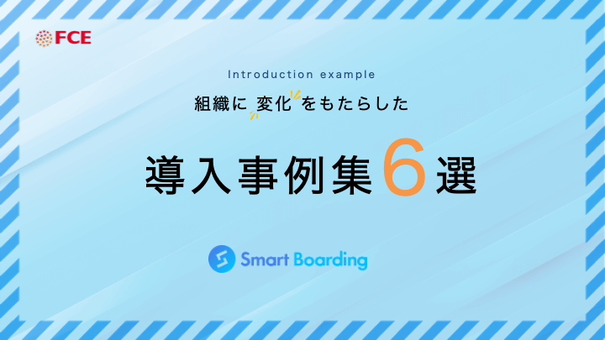
会社名 | 株式会社FCE （ FCE Inc. ） | 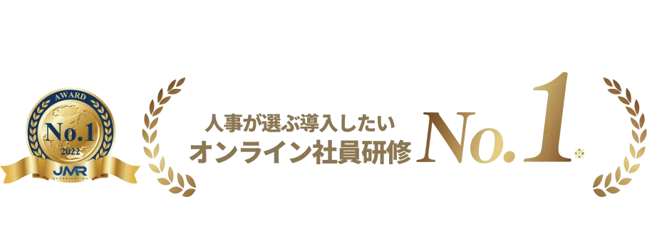 | 受賞実績
代表者 | 代表取締役社長 石川 淳悦 |  | 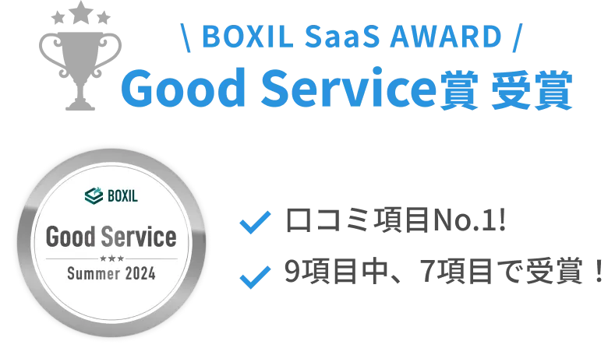
事業内容 | 「教育研修事業」「DX推進事業」「出版事業」 |  | 幅広い業界での人財育成の事例を公開 ※資料は無料で受け取れます↓↓
導入実績 | 1,200社以上 （70,000アカウント）
資本金 | 7億6,215万2,500円
設立 | 2017-04-21 |  | さまざまな業界・業種での導入実績があるからこそ、効果的な人材育成のノウハウが蓄積し再現性の高い人財育成のサポートが可能です。
所在地 | 東京都新宿区西新宿2丁目4番1号 |  | 導入して終わりしない専任担当によるサポート ※詳細は下記画像をクリック

CONCEPT
働くをもっとおもしろくする 「知っている」を「できる」に、「できる」を「成果を出せる」に。 行動を変容するトレーニングを介して、 『働くをもっとおもしろくする＝能動的な選択／判断』 ができる個人やチームを実現します。 ⇒弊社サービス資料をダウンロード（無料）

弊社サポート体制について
■専任担当が、社員教育・人財育成を通じて組織成長のためのご支援をいたします。

【継続率98.6%! 徹底した4つのサポート】


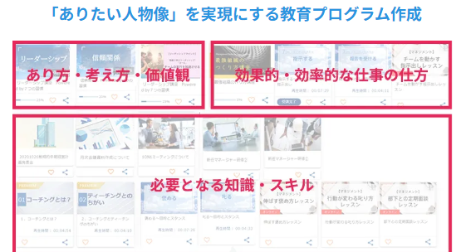


01 安心の専任担当制 | 02 求める人材像および カリキュラム作成の支援 | 03 気軽に相談できる 定期フォロー体制 | 04 活用状況や効果性の 定期的な振り返り
ツールを効果的に活用するためには、「目的を明確にすること」が重要です。 貴社専任の担当者が、教育目標や取り組みの狙いを丁寧にヒアリングし、最適な活用方法をオンボーディングで全面的にサポートします。 | 貴社が目指す組織の姿や、ロールモデルとなる社員像を基に【求める人財像】の作成をご支援いたします。 さらに、その求める人材像を起点として逆算した、貴社独自の教育プログラムの作成をお手伝いします。 | 単なるツールの利用方法の提案にとどまらず、カスタマーサクセスチームが専属で貴社をサポートします。オンラインMTG、電話、メールなど、さまざまな手段で幅広く対応いたします。 さらに、Smart Boardingの利用料に相談回数の制限は一切なく、安心して何度でもご相談いただけます。 | Smart Boardingは導入がゴールではありません。 貴社の社員教育の理想を実現するため、専任担当者が定期的に活用状況や効果性を振り返り、継続的な改善をサポートいたします。

※詳しくオンライン面談で聞いてみる | ➡こちらをクリック
※Smart Boardingの詳細を知りたい | ➡こちらをクリック

